Sheet1 (8)
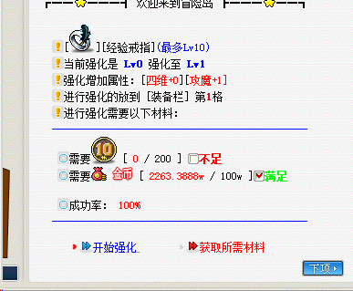
经验币兑换
等级 | 经验兑换单价 | 经验币兑换上限
70以下 | 1000000 | 42
71-90 | 1000000 | 42
91-110 | 1000000 | 42
111-120 | 1000000 | 42
121-130 | 1000000 | 48
131-140 | 1000000 | 48
140-150 | 1000000 | 48
151-160 | 1000000 | 60
161-170 | 1000000 | 57
171-180 | 1000000 | 71
181-190 | 1000000 | 88
191-200 | 1000000 | 88
201-210 | 1000000 | 111
211-220 | 1000000 | 138
221-230 | 1000000 | 144
231-240 | 1000000 | 180

需求：玩家打造经验戒指界面-获取所需材料
玩家点击获取所需材料弹出对话框赠送玩家一个道具-2022509，告诉他在消耗栏，随时可以进行经验币兑换，且弹出经验币兑换界面进行兑换
2022509道具里加入经验币兑换脚本

五大戒指打造脚本做一个集合，显示参考脚本模板，放到NPC9000010

 |  |  | 等级 | 经验币兑换上限
 |  |  | 70以下 | 42
 |  |  | 71-90 | 42
 |  |  | 91-110 | 42
 |  |  | 111-120 | 42
 |  |  | 121-130 | 48
 |  |  | 131-140 | 48
 |  |  | 140-150 | 48
 |  |  | 151-160 | 60
 |  |  | 161-170 | 57
 |  |  | 171-180 | 71
 |  |  | 181-190 | 88
 |  |  | 191-200 | 88
 |  |  | 201-210 | 111
 |  |  | 211-220 | 138
 |  |  | 221-230 | 144
 |  |  | 231-240 | 180

